Table 1
S ERVI BIO R EGIO N AI. DF S AI. UD EL VALLE
HOSPITAL REGIONAL TAIWAN 19 DE MARZO
Estados Financieros Al 30 de Abril 2026
EL VALL.E
Abril, 2026 Azua de Compostela R.D República Dominicana
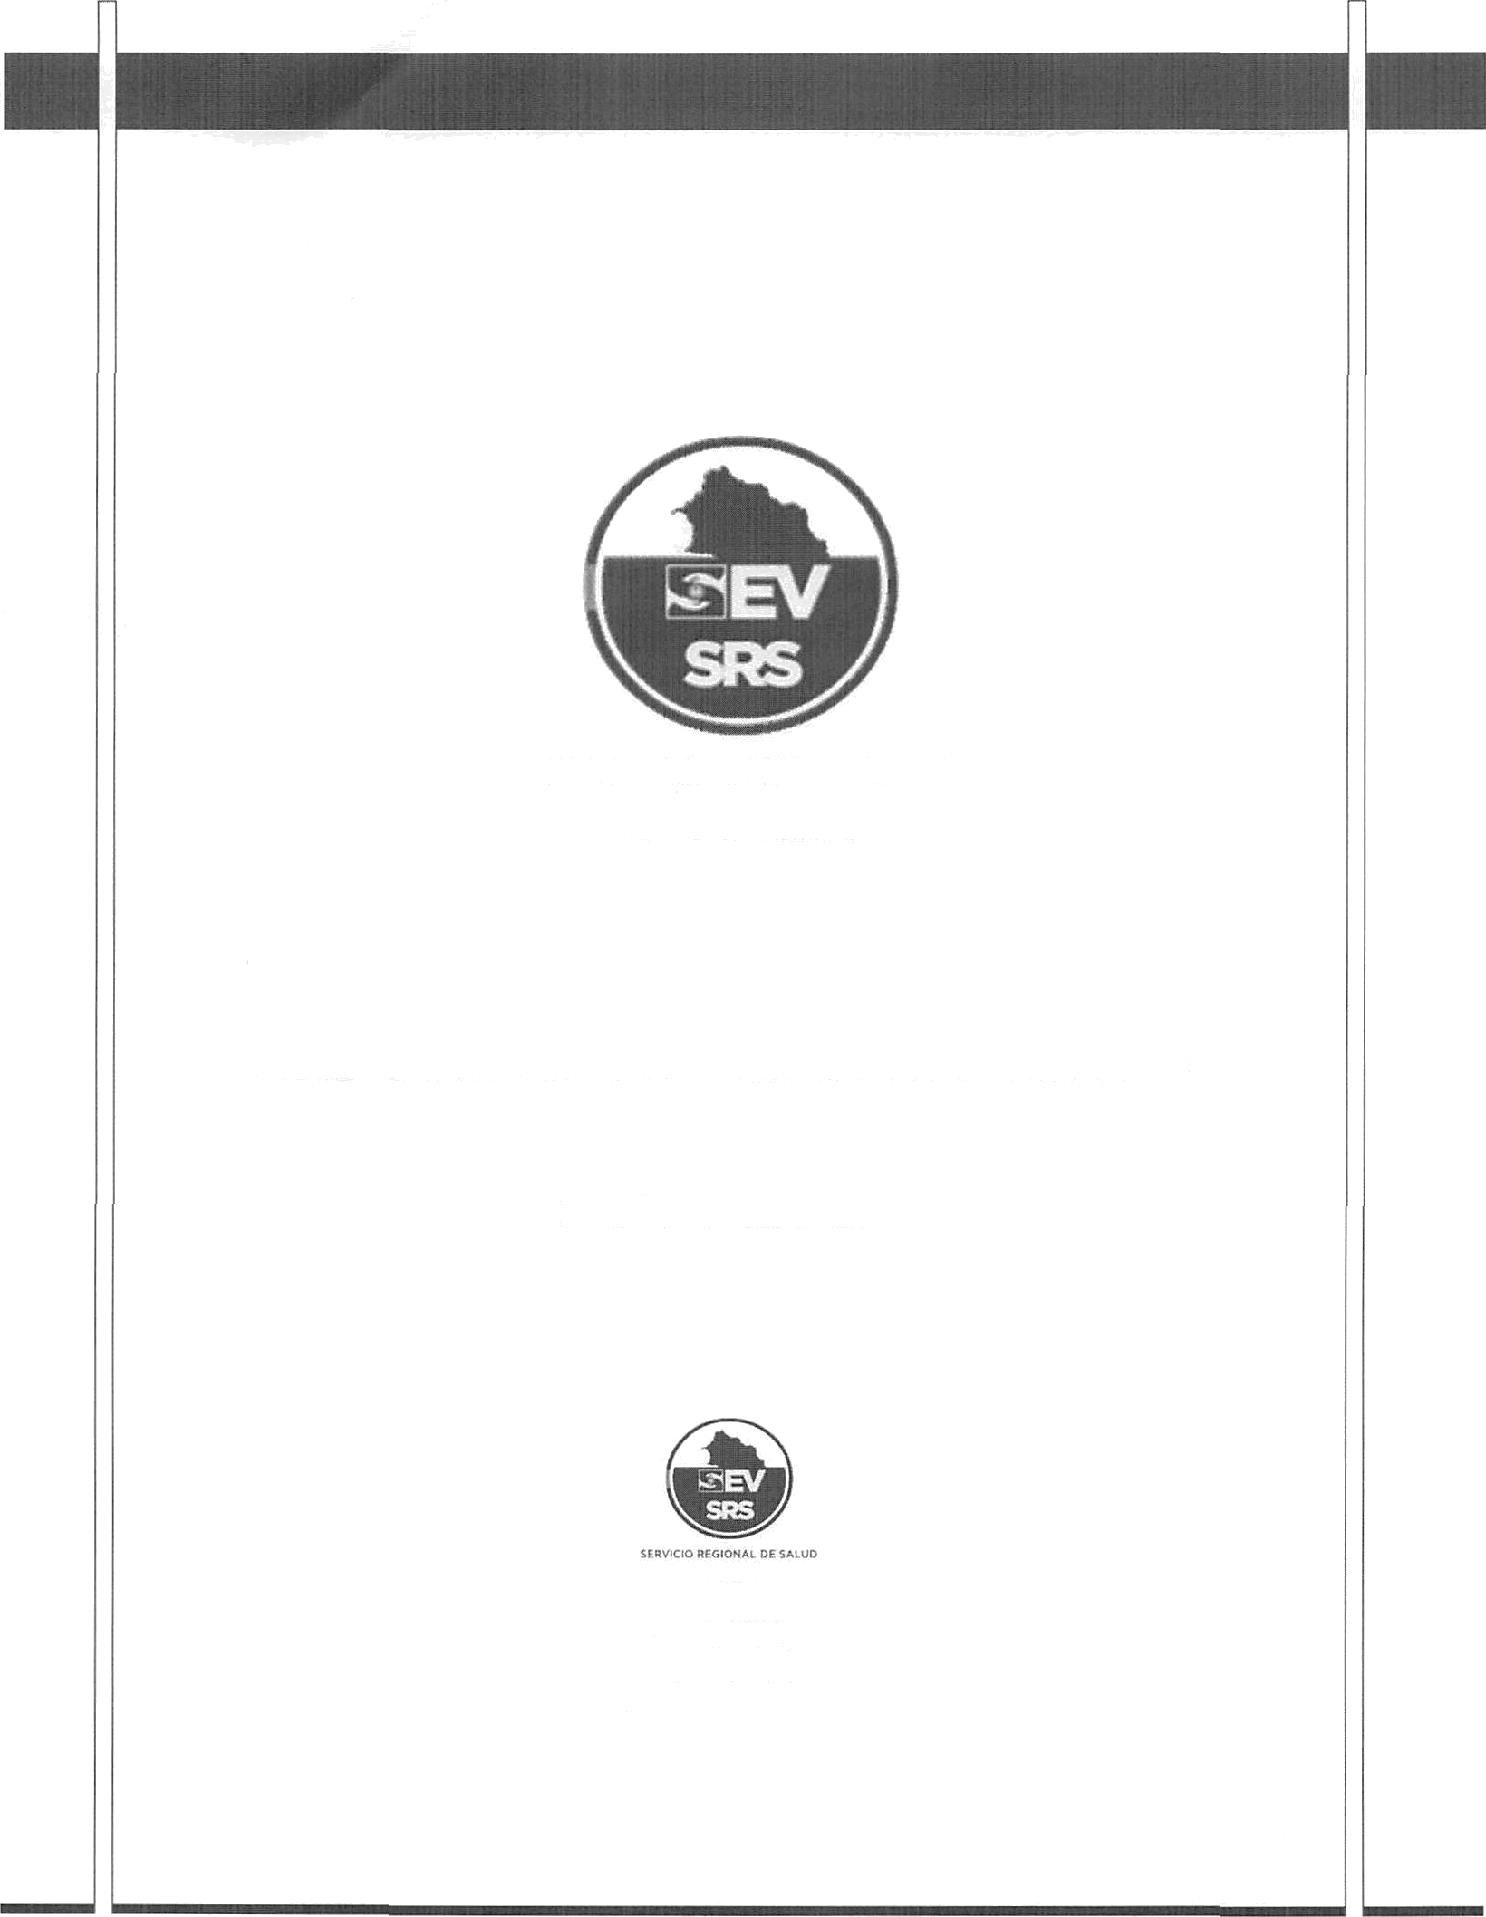

Hospital Regional Taiwln 19 de Marzo Estado de Situación Financiera Al 30 de Abrü 2026 (Valores en RD$)
Activos Activos corrientes
Efectivo y equivdentes de efectivo (Nota l) | 17,188,763.71
Cuenta por cobrar a coúo plazo (Nota 2) | 9,552,932.72
Inventarios (Nota 3) | 8,091,754.85
TotaÍ acGvos corrientes | 34,833,451.28
Total activos | 34,833,451.28
Ó&SIYOS
Pasivos corrientes
Cuentas por pagar a corto plazo (Nota ) | 80,823,688.51
Retenciones y acumulaciones por pagar (Nota ) | 0.00
TotaÍ pasivos corrientes
Total pasivos | 80,823,688.51
Activos Netos/Patrimonio (Nota 4) Patrimonio | (41,784,862.70)
Resultados positivos (ahorro) / negativo (desahorro) | (4,205,374.53)
Total activos netos/patrimonio | (45,990,237.23)
Total pasivos y aeüvos netos/patrimonio | 34,833,451.28
P ‹1 g i n a 2 | 10

Table 2
Hospital Regional Taiwán 19 de Marzo Estado de Rendimiento Financiero Del ejercicio terminado al 30 de Abril 2026 (Valores en RD$)
Ingresos (Nota 5) Transferencias Recargos, multas y otros ingresos Total ingresos Gastos (Notas 6, 7 y 8) Sueldos, salarios y beneficios a empleados Suministros y materiales para consumo Gastos financieros Total gastos Resultados positivos (ahorro) / negativo (desahorro) | 15,515,698. 77 0.00 15,515,698.77 5,439,226.06 14,204,609.21 77,238.03 19,721,073.30 (4,205,374.53)

Uersión 111

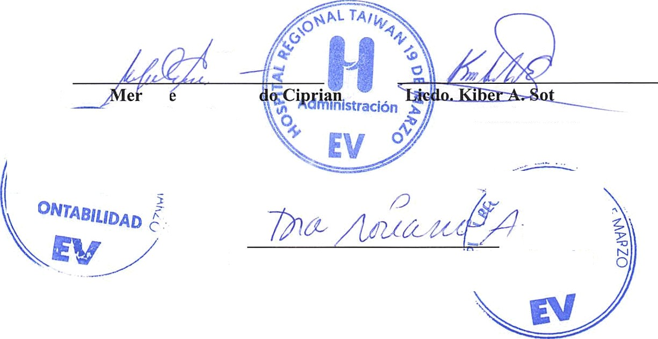
Leda.
ced. s M. Aceve
o Encarnación Administrador
Dra. Serma Ruth Soriano
Directora
HOSPITAL REGIONAL TAIWAN 19 DE MARZO Firmas a los Estados Financieros Del ejercicio terminado al 30 de Abril 2026

Table 5
Inventarios
Un detalle de las partidas de inventario al 30 de Abril 2026 es como sig'ue:
Nota: 3
Descripción
Inventario de Útiles y Suministro de Oficina | 1,130,250.50
Inventario Medicamentos | 2,869,711.43
Inventario de Material Med. Quirúrgicos | 4,091,792.92
Total Inventario | 8,091.754.85
8. Activos Netos/Patrimonio
Al 30 de Abril 2026 la composición de los activos netos/patrimonio de SRS es como sigue:
Nota: 4
Detalle | Monto

Capital | ($41,784,862.70)
Resultados positivos (ahorro)/negativo (desahorro) | ($4,205,374.53)
Resultado acumulado
Total Patrimonio Neto | $(45,990,237 23)
9. Ingresos
Un detalle de los ingresos por transferencias al 30 de Abril 2026 es como sigue:
Nota: 5
resos con Contra restación de Servicios Venta de Servicios Sub-Total |  | 11,515,698.77 11,515,698.77

\/er sion I Il

Total

